Estadísticas
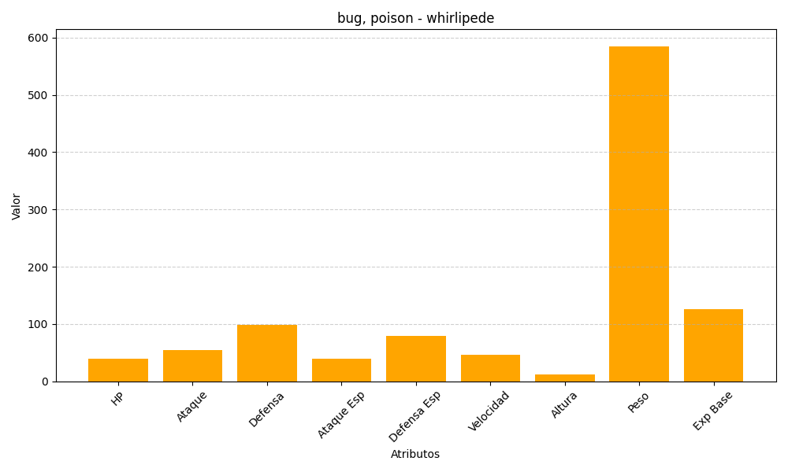
ID | Nombre | Tipo | HP | Ataque | Defensa | Ataque Especial | Defensa Especial | Velocidad | Altura | Peso | Experiencia Base
544 | whirlipede | bug, poison | 40 | 55 | 99 | 40 | 79 | 47 | 12 | 585 | 126

